对账CNY
订单号 | 入住日期 | 离店日期 | 应收 |  |  |  | ,
999224311106075 | 2023-07-25 | 2023-07-29 | 1680 | 1680 | 3390527 | 0 | ,3390527 | #N/A | 已下补款单999224311106075，成功支付1680元
999224608705138 | 2023-07-25 | 2023-07-29 | 1200 | 1200 | 3455442 | 0 | ,3455442 | #N/A | 备注 特殊要求:此单为24573750189的改期补款单 。 | 另建工单收款1200RMB，补款单999224608705138
999224836701236 | 2023-07-27 | 2023-07-29 | 500 | 500 | 3490458 | 0 | ,3490458 | #N/A | 补款单 ：999224836701236 CNY 500
999225581398046 | 2023-07-26 | 2023-07-29 | 200 | 200 | 3682455 | 0 | ,3682455 | #N/A | 补款单999225581398046，200RMB 更改费

 |  |  | 3580
 |  |  | CNY 3580

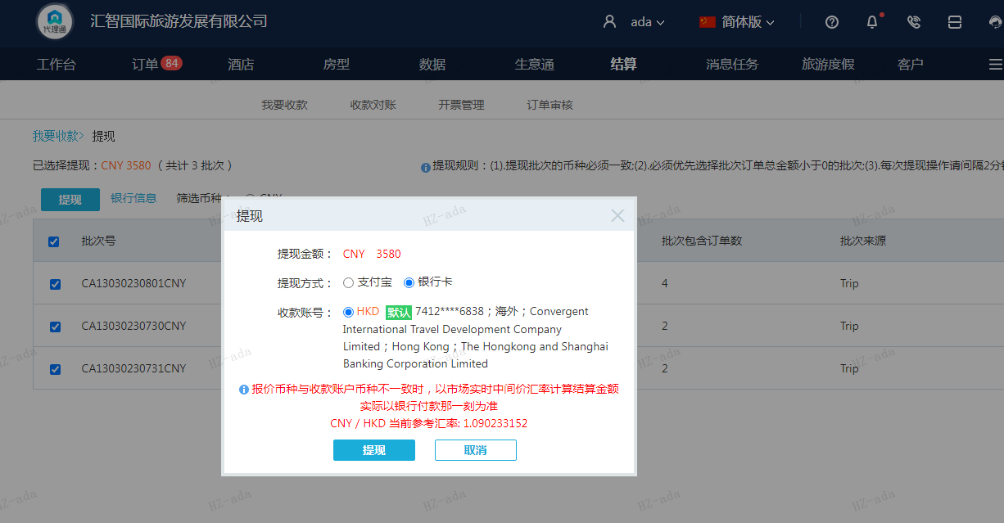

A230801101606911 |  | 1680 | 1831.59
A230801100400911 |  | 1200 | 1308.28
A230801100447911 |  | 500 | 545.12
A230801101645911 |  | 200 | 218.04
CNY / HKD 当前参考汇率: 1.090233152 |  | 3580 | 3903.03
总计：3580 CNY/ 3903.03 HKD

